構成改
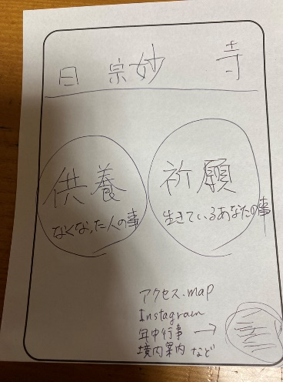
■
トップページ
└供養希望の方むけ、案内や予約など
└祈願希望の方むけ、同上

コンテンツ
└アクセス・マップ |  | 2つに分かれればデザインは問わない
└Instagram（feed表示）
└年中行事（一覧と詳細の枠）
└お寺についてと境内案内

■必要要素としては

イメージ
TOP
ヘッダー
供養・祈願
年中行事（一覧と詳細希望
お寺についてと境内案内
アクセス・マップ
電話のみ（受付時間）TOPでもいいかも
年中行事（一覧と詳細希望

フッター

 |  |  | ※まとめられるところはまとめてページ数を減らしたい

質問
 | 予約はなにでやるか？→電話のみ
 | お問い合わせフォームは？→不要

その他 | 寺改修写真、使える
 | どこかに記載する「御朱印は配布しておりません」

